Error en la plataforma
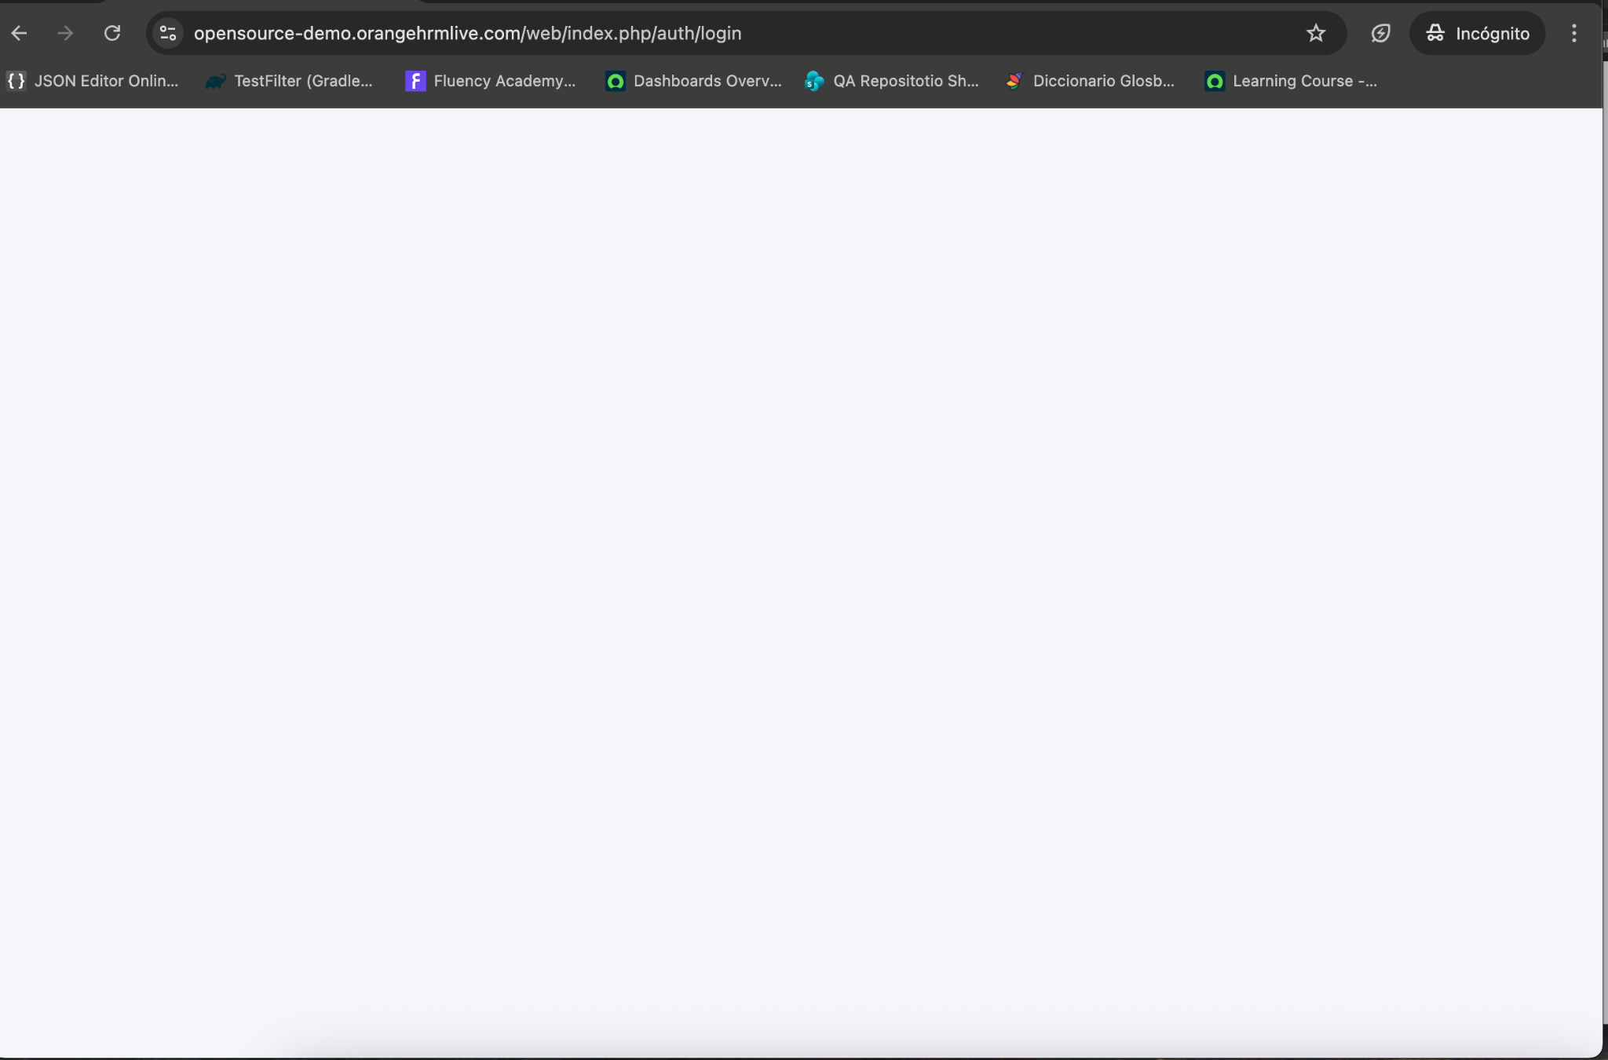
Cuando intento ingresar a la pagina, se presentan erroes y no me carga para hacer el reporte de los errores

BUGS
ID | titulo | Descripción | Evidencia | prioridad | Steps | Datos
1 | [bug][Traducción][Dashboard]Cuando se cambia el idioma, se muestran algunos item del menu principal sin traducción | Cuando se cambia el idioma no se muestra correctamente la traducción de algunos items de la lista desplegable ubicada en la izquierda, como por ejemplo directory, Claim y maintenance | 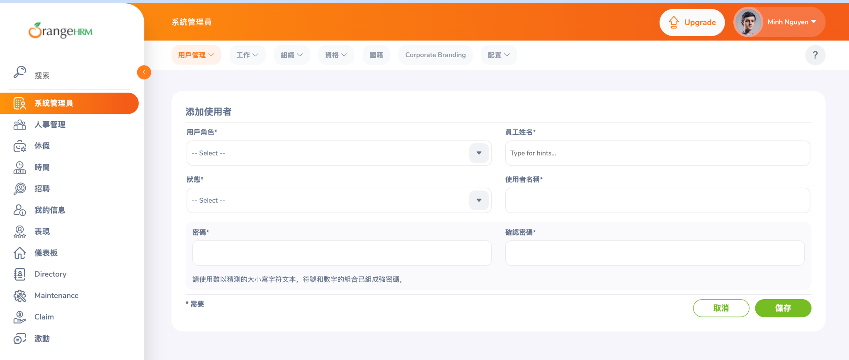 | Media | 1. Ingresar con usuario y contraseña. 2. Cambiar el idioma 3. Ver lista del menú principal | Usuario: Admin
2 | [Bug][Admin][Grade]Cuando se registra un grado, se observa que se muestra un mensaje de error después de la creación | Cuando se crea un nuevo grado, no se debe mostrar mensje de error, sino solo el de exito, dado que el proceso fue exitoso | 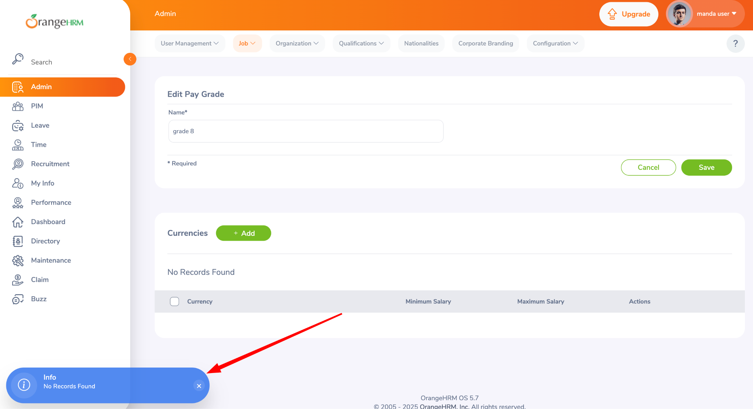 | Media | 1. Ingresar con usuario y contraseña. 2. Pestaña admin > New grade 3. Ver resultado | Usuario: Admin
3 | [Bug][Admin][New_user]se desaparecen los usuarios creados, se mostraban mas de 20 registros y al volver se muestran 3 | 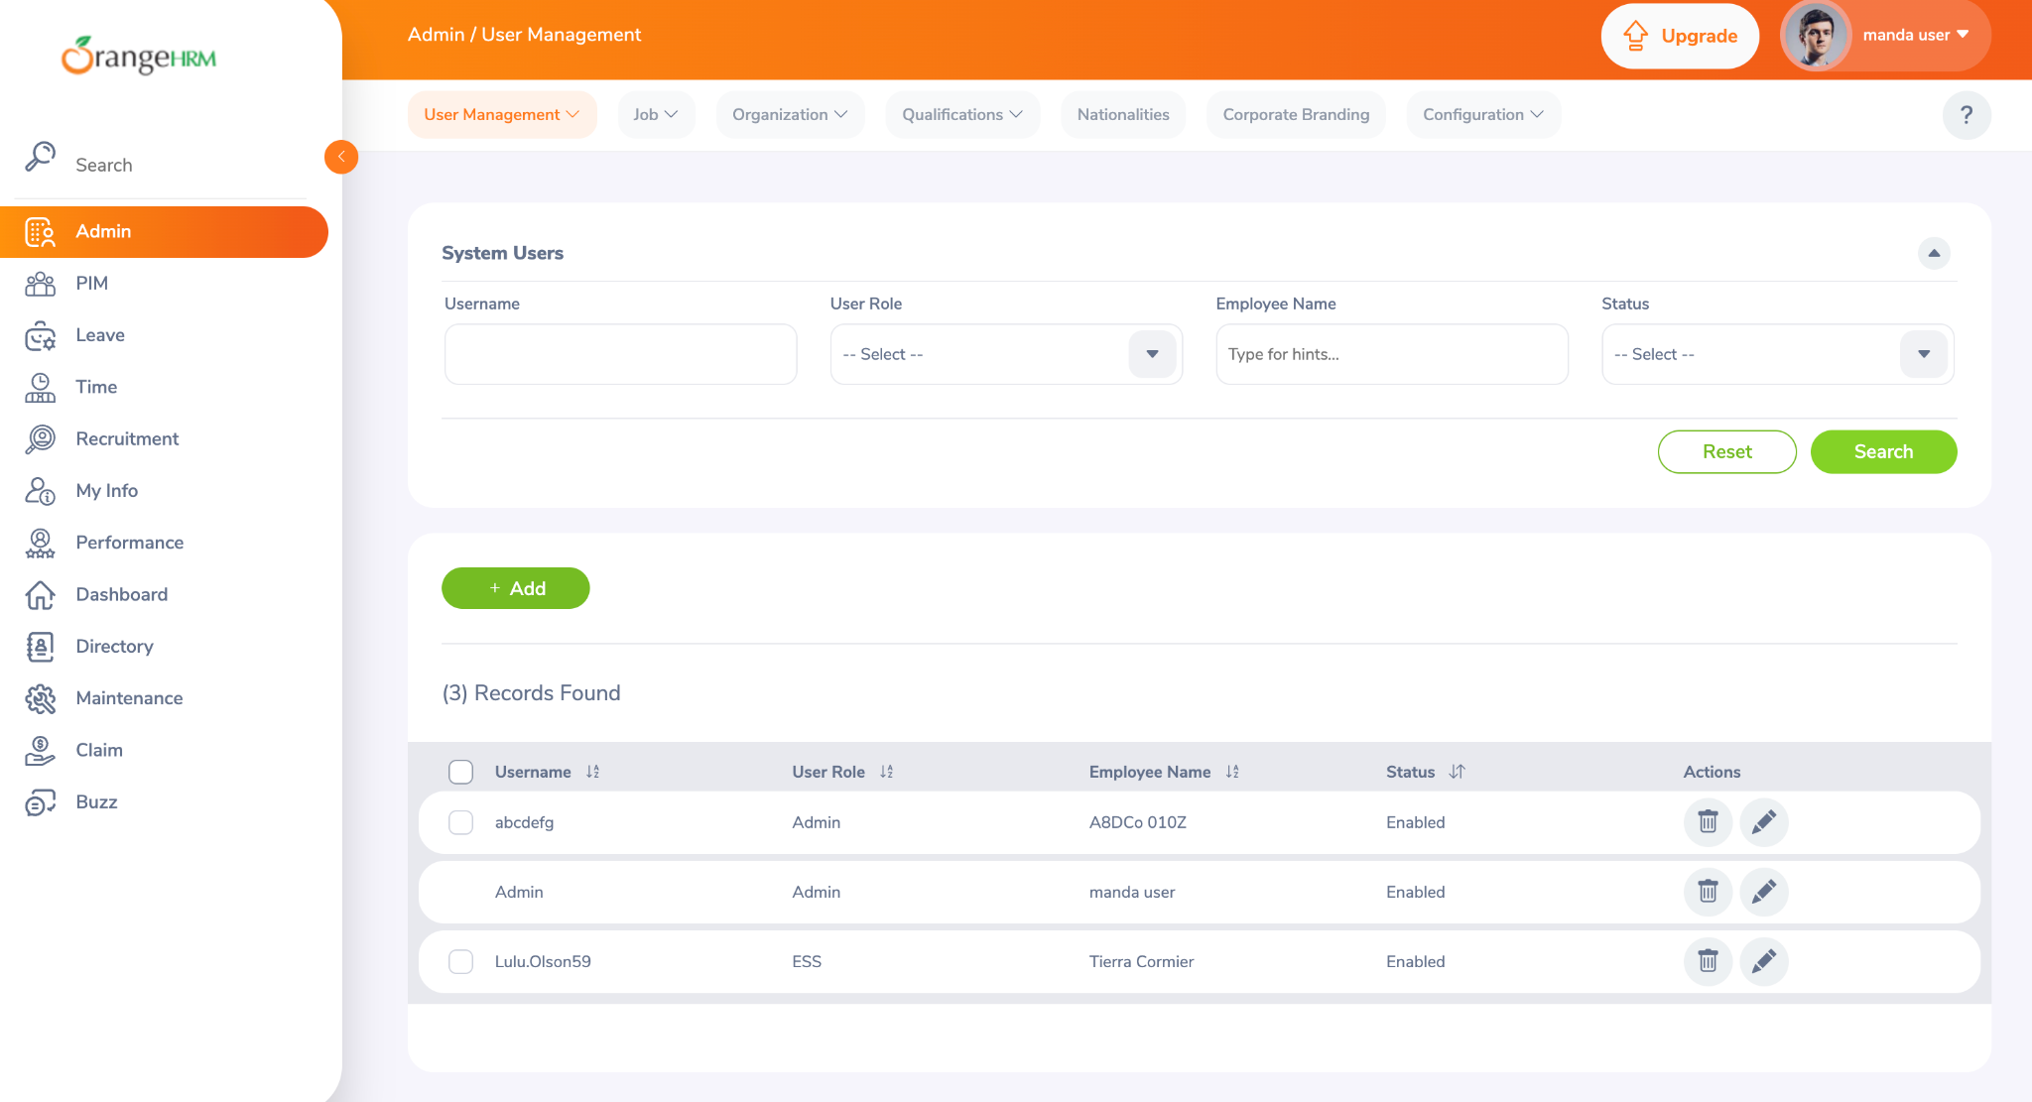 Cuando se crean usuarios nuevos, estos se desaparecen, revisar la persistencia de datos, se han creado varios usuarios nuevos con la infomacion obligatorio diligenciada y posteriormente luego de un tiempo se desaparecen |  | Alta | 1. Ingresar con usuario y contraseña. 2. Pestaña admin > crear user 3. Ver resultado, | Usuario: Admin
4 | [Bug][Admin][Search_user]Se desaparece el check del user en la lista de usuarios | 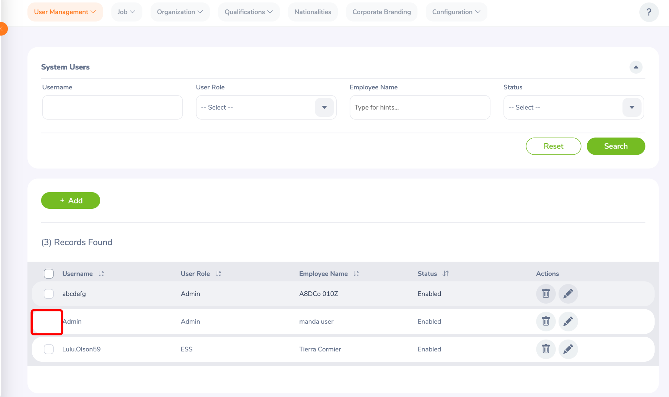 Cuando se realiza una busqueda de usuarios, algunos se muestran sin check |  | Medio | 1. Ingresar con usuario y contraseña. 2. Pestaña admin > lista de usuarios 3. Ver resultado, | Usuario: Admin
5 | [Bug][Admin][jobtitle]Cuando se elimina un job title el sistema se queda pensando | Cuando se elimina un job tittle, el sistema se queda pensando un lapso de tiempo de mas de 7 segundos | 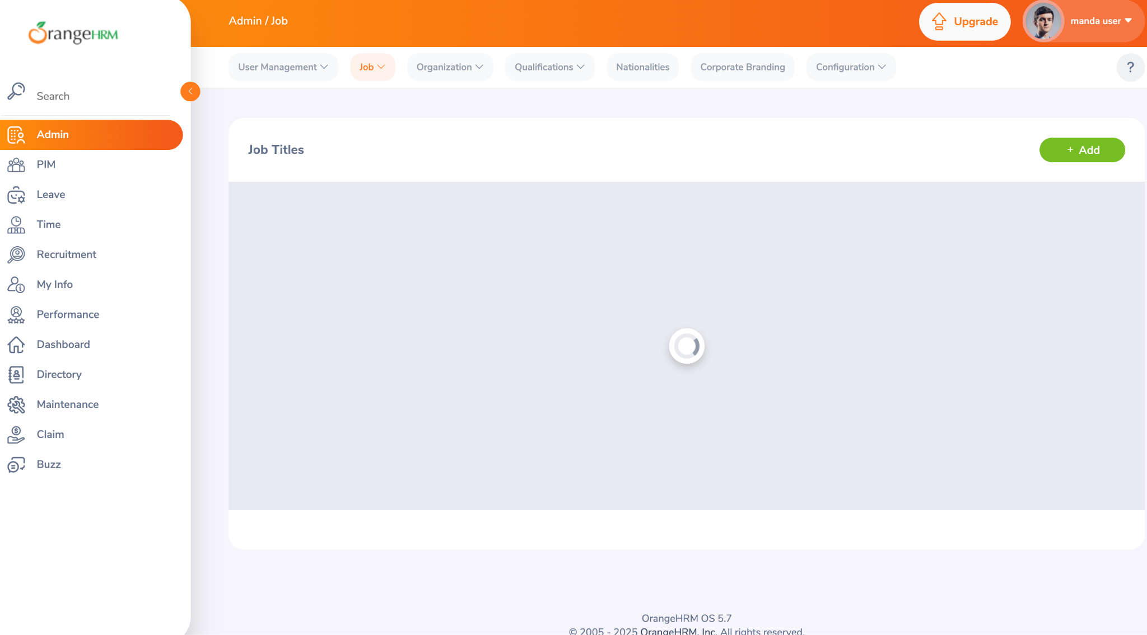 | Medio | 1. Ingresar con usuario y contraseña. 2. Pestaña admin > Eliminar job title 3. Ver resultado,
6 | Se genera indisponibilidad total del sistema | 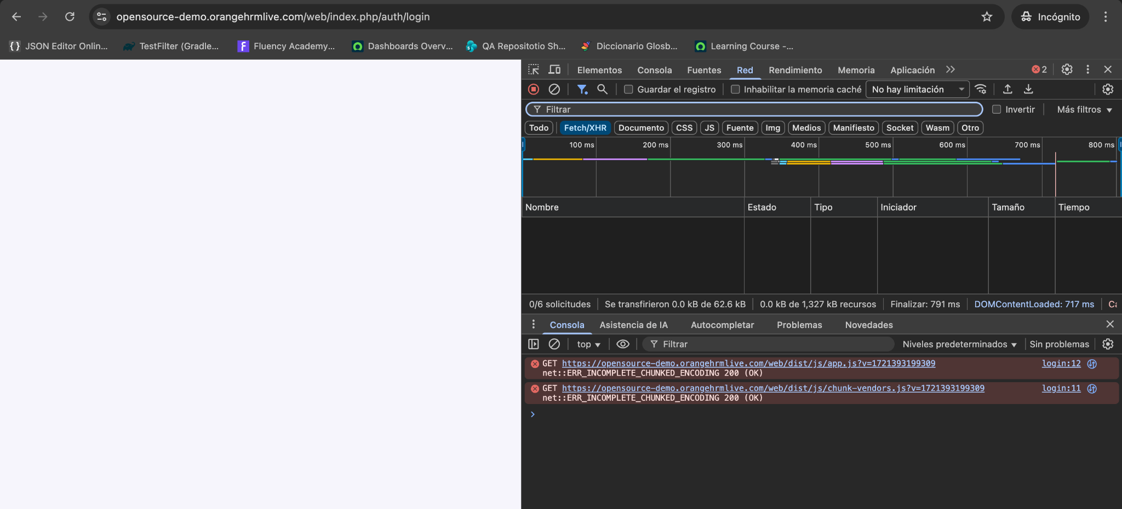 Cuando se ingresa a la url, el sistema se muestra indisponible, generando el colapso de la operación, |  | Bloqueante | 1. Ingresar a la url

